Rank sum weights
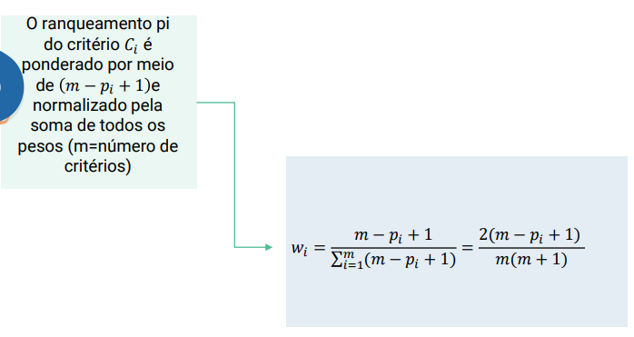
Um empresa possui uma lista com 6 candidatos para uma vaga. Para escolha do melhor candidato são considerados 5 critérios: [C1] Tempo dedicado ao ensino superior (anos), [C2] experiência profissional (anos), [C3] idade (anos), [C4] avaliação da entrevista (escala de 1 a 10) e [C5] resultados de teste psicológico (escala de 1 a 10). Todos os critérios devem ser maximizados, com exceção da idade. | wj |  |  |  |  |  | Critério | Classificação | pi | M-pi+1 | normalizar pra achar o peso (M-pi+1)/soma
 | Alternativas | C1 | C2 | C3 | C4 | C5 | C1 | 2o | 2 | 4.0000 | 0.2666666667
 |  | + | + | - | + | + | C2 | 1o | 1 | 5.0000 | 0.3333333333
 | Albert | 6 | 5 | 28 | 5 | 5 | C3 | 5o | 5 | 1.0000 | 0.06666666667
 | Blanche | 4 | 2 | 25 | 10 | 9 | C4 | 3o/4o | 3.5 | 2.5000 | 0.1666666667
 | Donald | 5 | 7 | 35 | 9 | 6 | C5 | 3o/4o | 3.5 | 2.5000 | 0.1666666667
 | Emily | 6 | 1 | 27 | 6 | 7 | m | 5 | soma | 15.0000
 | Georgia | 6 | 8 | 30 | 7 | 9 | m | numero de critérios
 | Helen | 5 | 6 | 26 | 4 | 8 |  |  |  | soma wi | 1

Rank Reciprocal Weight
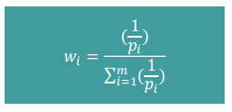
Um empresa possui uma lista com 6 candidatos para uma vaga. Para escolha do melhor candidato são considerados 5 critérios: [C1] Tempo dedicado ao ensino superior (anos), [C2] experiência profissional (anos), [C3] idade (anos), [C4] avaliação da entrevista (escala de 1 a 10) e [C5] resultados de teste psicológico (escala de 1 a 10). Todos os critérios devem ser maximizados, com exceção da idade. | wj |  |  |  |  |  | Critério | Classificação | pi | 1/pi | (1/pi)/soma
 | Alternativas | C1 | C2 | C3 | C4 | C5 | C1 | 2o | 2 | 0.5 | 0.220
 |  | + | + | - | + | + | C2 | 1o | 1 | 1 | 0.440
 | Albert | 6 | 5 | 28 | 5 | 5 | C3 | 5o | 5 | 0.2 | 0.088
 | Blanche | 4 | 2 | 25 | 10 | 9 | C4 | 3o/4o | 3.5 | 0.2857142857 | 0.126
 | Donald | 5 | 7 | 35 | 9 | 6 | C5 | 3o/4o | 3.5 | 0.2857142857 | 0.126
 | Emily | 6 | 1 | 27 | 6 | 7 |  |  | soma 1/pi | 2.271428571
 | Georgia | 6 | 8 | 30 | 7 | 9
 | Helen | 5 | 6 | 26 | 4 | 8 |  |  |  | soma wi | 1.000

Rank Exponent Method
Um empresa possui uma lista com 6 candidatos para uma vaga. Para escolha do melhor candidato são considerados 5 critérios: [C1] Tempo dedicado ao ensino superior (anos), [C2] experiência profissional (anos), [C3] idade (anos), [C4] avaliação da entrevista (escala de 1 a 10) e [C5] resultados de teste psicológico (escala de 1 a 10). Todos os critérios devem ser maximizados, com exceção da idade. | wj |  |  |  |  |  | Critério | Classificação | pi
 | Alternativas | C1 | C2 | C3 | C4 | C5 | C1 | 2o | 2
 |  | + | + | - | + | + | C2 | 1o | 1
 | Albert | 6 | 5 | 28 | 5 | 5 | C3 | 5o | 5
 | Blanche | 4 | 2 | 25 | 10 | 9 | C4 | 3o/4o | 3.5
 | Donald | 5 | 7 | 35 | 9 | 6 | C5 | 3o/4o | 3.5
 | Emily | 6 | 1 | 27 | 6 | 7 | M | 5
 | Georgia | 6 | 8 | 30 | 7 | 9
 | Helen | 5 | 6 | 26 | 4 | 8
 |  |  |  |  |  |  |  | q | 0 |  | q | 1 |  | q | 2
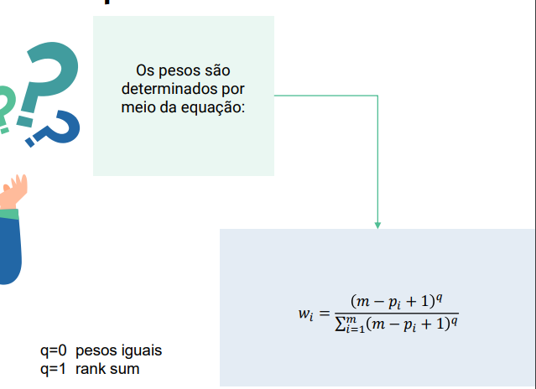
 |  |  |  |  |  |  |  | (M-pi+1)^q | normalizar |  | (M-pi+1)^q | normalizar |  | (M-pi+1)^q | normalizar
 |  |  |  |  |  |  |  | 1 | 0.2 |  | 4 | 0.2666666667 |  | 16 | 0.2935779817
 |  |  |  |  |  |  |  | 1 | 0.2 |  | 5 | 0.3333333333 |  | 25 | 0.4587155963
 |  |  |  |  |  |  |  | 1 | 0.2 |  | 1 | 0.06666666667 |  | 1 | 0.01834862385
 |  |  |  |  |  |  |  | 1 | 0.2 |  | 2.5 | 0.1666666667 |  | 6.25 | 0.1146788991
 |  |  |  |  |  |  |  | 1 | 0.2 |  | 2.5 | 0.1666666667 |  | 6.25 | 0.1146788991
 |  |  |  |  |  |  | soma | 5 |  | soma | 15 |  | soma | 54.5
 |  |  |  |  |  |  |  | soma peso | 1 |  | soma peso | 1 |  | soma peso | 1
 |  |  |  |  |  |  |  | q | 3 |  | q | 4 |  | q | 5
 |  |  |  |  |  |  |  | (M-pi+1)^q | normalizar |  | (M-pi+1)^q | normalizar |  | (M-pi+1)^q | normalizar
 |  |  |  |  |  |  |  | 64 | 0.2892655367 |  | 256 | 0.266631949 |  | 1024 | 0.2356562388
 |  |  |  |  |  |  |  | 125 | 0.5649717514 |  | 625 | 0.6509569067 |  | 3125 | 0.7191657677
 |  |  |  |  |  |  |  | 1 | 0.004519774011 |  | 1 | 0.001041531051 |  | 1 | 0.0002301330457
 |  |  |  |  |  |  |  | 15.625 | 0.07062146893 |  | 39.0625 | 0.04068480667 |  | 97.65625 | 0.02247393024
 |  |  |  |  |  |  |  | 15.625 | 0.07062146893 |  | 39.0625 | 0.04068480667 |  | 97.65625 | 0.02247393024
 |  |  |  |  |  |  | soma | 221.25 |  | soma | 960.125 |  | soma | 4345.3125
 |  |  |  |  |  |  |  | soma peso | 1 |  | soma peso | 1 |  | soma peso | 1

Rank-order centroid (ROC)
Um empresa possui uma lista com 6 candidatos para uma vaga. Para escolha do melhor candidato são considerados 5 critérios: [C1] Tempo dedicado ao ensino superior (anos), [C2] experiência profissional (anos), [C3] idade (anos), [C4] avaliação da entrevista (escala de 1 a 10) e [C5] resultados de teste psicológico (escala de 1 a 10). Todos os critérios devem ser maximizados, com exceção da idade. | wj |  |  |  |  |  |  | Critério | Classificação
 | Alternativas | C1 | C2 | C3 | C4 | C5 |  | C1 | 2o | 0.2542857143
 |  | + | + | - | + | + |  | C2 | 1o | 0.4542857143
 | Albert | 6 | 5 | 28 | 5 | 5 |  | C3 | 5o | 0.04
 | Blanche | 4 | 2 | 25 | 10 | 9 |  | C4 | 3o/4o | 0.1542857143
 | Donald | 5 | 7 | 35 | 9 | 6 |  | C5 | 3o/4o | 0.09714285714
 | Emily | 6 | 1 | 27 | 6 | 7
 | Georgia | 6 | 8 | 30 | 7 | 9
 | Helen | 5 | 6 | 26 | 4 | 8

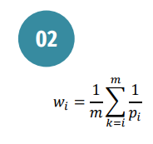

 |  |  |  | Critério | Classificação ordem | 1/pi | soma dele pra baixo | Wi
 |  |  |  | C2 | 1 | 1 | 2.271428571 | 0.4542857143
 |  |  |  | C1 | 2 | 0.5 | 1.271428571 | 0.2542857143
 |  |  |  | C4 | 3.5 | 0.2857142857 | 0.7714285714 | 0.1542857143
 |  |  |  | C5 | 3.5 | 0.2857142857 | 0.4857142857 | 0.09714285714
 |  |  |  | C3 | 5 | 0.2 | 0.2 | 0.04
 |  |  |  | m | 5
 |  |  |  |  |  |  | soma peso | 1

Direct Ranking Method
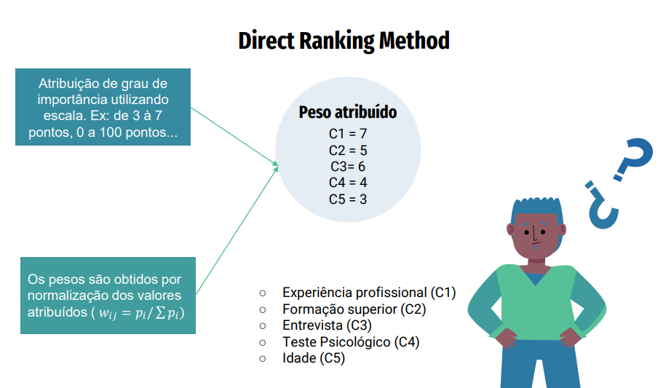
Um empresa possui uma lista com 6 candidatos para uma vaga. Para escolha do melhor candidato são considerados 5 critérios: [C1] Tempo dedicado ao ensino superior (anos), [C2] experiência profissional (anos), [C3] idade (anos), [C4] avaliação da entrevista (escala de 1 a 10) e [C5] resultados de teste psicológico (escala de 1 a 10). Todos os critérios devem ser maximizados, com exceção da idade. | wj |  |  |  |  |  | Critério | Peso Atribuído | Wi
 | Alternativas | C1 | C2 | C3 | C4 | C5 | C1 | 7 | 0.28
 |  | + | + | - | + | + | C2 | 5 | 0.2
 | Albert | 6 | 5 | 28 | 5 | 5 | C3 | 6 | 0.24
 | Blanche | 4 | 2 | 25 | 10 | 9 | C4 | 4 | 0.16
 | Donald | 5 | 7 | 35 | 9 | 6 | C5 | 3 | 0.12
 | Emily | 6 | 1 | 27 | 6 | 7
 | Georgia | 6 | 8 | 30 | 7 | 9 | soma | 25
 | Helen | 5 | 6 | 26 | 4 | 8 |  | soma pesos | 1

Point Allocation
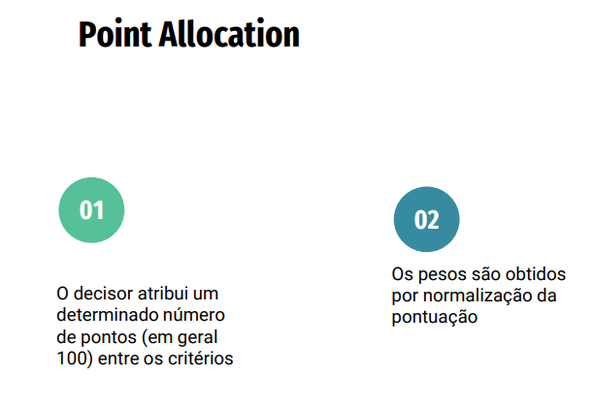
Um empresa possui uma lista com 6 candidatos para uma vaga. Para escolha do melhor candidato são considerados 5 critérios: [C1] Tempo dedicado ao ensino superior (anos), [C2] experiência profissional (anos), [C3] idade (anos), [C4] avaliação da entrevista (escala de 1 a 10) e [C5] resultados de teste psicológico (escala de 1 a 10). Todos os critérios devem ser maximizados, com exceção da idade. |  |  | wj |  |  |  |  |  | Critério | Distribuição dos pontos | normalização peso
 |  |  | Alternativas | C1 | C2 | C3 | C4 | C5 | C1 | 20 | 0.4
 |  |  |  | + | + | - | + | + | C2 | 15 | 0.3
 |  |  | Albert | 6 | 5 | 28 | 5 | 5 | C3 | 5 | 0.1
 |  |  | Blanche | 4 | 2 | 25 | 10 | 9 | C4 | 5 | 0.1
 |  |  | Donald | 5 | 7 | 35 | 9 | 6 | C5 | 5 | 0.1
 |  |  | Emily | 6 | 1 | 27 | 6 | 7 | soma | 50 | 1
 |  |  | Georgia | 6 | 8 | 30 | 7 | 9
 |  |  | Helen | 5 | 6 | 26 | 4 | 8

 | Pontos | 50

Borda
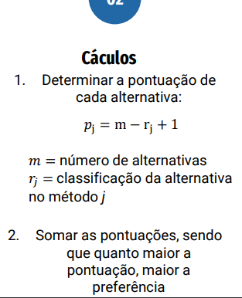
Um empresa possui uma lista com 6 candidatos para uma vaga. Para escolha do melhor candidato são considerados 5 critérios: [C1] Tempo dedicado ao ensino superior (anos), [C2] experiência profissional (anos), [C3] idade (anos), [C4] avaliação da entrevista (escala de 1 a 10) e [C5] resultados de teste psicológico (escala de 1 a 10). Todos os critérios devem ser maximizados, com exceção da idade. | Alternativas | M1 | M2 | M3 | M4 | M5
 | C1 | 0.2666666667 | 0.220 | 0.2892655367 | 0.2542857143 | 0.28
 | C2 | 0.3333333333 | 0.440 | 0.5649717514 | 0.4542857143 | 0.2
 | C3 | 0.06666666667 | 0.088 | 0.004519774011 | 0.04 | 0.24
 | C4 | 0.1666666667 | 0.126 | 0.07062146893 | 0.1542857143 | 0.16
 | C5 | 0.1666666667 | 0.126 | 0.07062146893 | 0.09714285714 | 0.12

 | m(decisores) | 5
 |  |  |  |  |  |  |  |  |  |  |  | Wi=soma_crit/soma
 |  |  |  | CALCULAR PJ
 |  |  |  | Alternativas | M1 | M2 | M3 | M4 | M5 | SOMA | Wi
 |  |  |  | C1 | 5.733333333 | 5.780 | 5.710734463 | 5.745714286 | 5.72 | 28.6896563 | 0.1978596986
 |  |  |  | C2 | 5.666666667 | 5.560 | 5.435028249 | 5.545714286 | 5.8 | 28.00715763 | 0.1931528112
 |  |  |  | C3 | 5.933333333 | 5.912 | 5.995480226 | 5.96 | 5.76 | 29.56076324 | 0.2038673327
 |  |  |  | C4 | 5.833333333 | 5.874 | 5.929378531 | 5.845714286 | 5.84 | 29.32263999 | 0.2022251034
 |  |  |  | C5 | 5.833333333 | 5.874 | 5.929378531 | 5.902857143 | 5.88 | 29.41978284 | 0.2028950541
 |  |  |  |  |  |  |  |  | SOMA | 145 | 1

